Hoja1
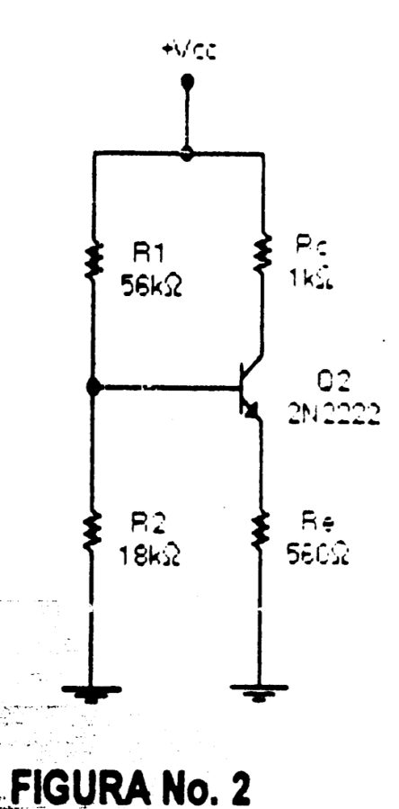
DIVISOR DE TENSION
CALCULAR Vo |  |  |  |  |  | CALCULO DE LA RESISTENCIA DE THEVENIN
Vo | 0.61403508772 | V
R1 | 950000 | OHM | 950 | kohm |  | Rth | 116667 | ohm | 116.67 | Kohm
R2+POT1 | 133000 | OHM | 133 | kohm |  | Vth | 0.61 | V
RT | 1083000 | OHM
V+ | 5 | V |  |  |  | Ib | 0.000005 | A | 0.01 | mA | 5.26 | uA

CALCULAR R2, EN BASE A Vo |  |  |  |  | Ic = Ie | Ie | 0.00057894736842 | A | 0.58 | mA
Vo
Vo | 0.6 | V
R1 | 250000 | OHM | LDR
R2 | 34090.909091 | OHM | 34.090909091 | KOHM
RT | 284090.90909 | OHM |  |  |  | Beta | 110
V+ | 5 | V

 |  |  |  |  |  | Ie | 3.7517418802E-06 | 3.752 | uA

